Info
 |  |  |  |  |  |  |  | Pr nå er 15MW turbiner de største i verden.
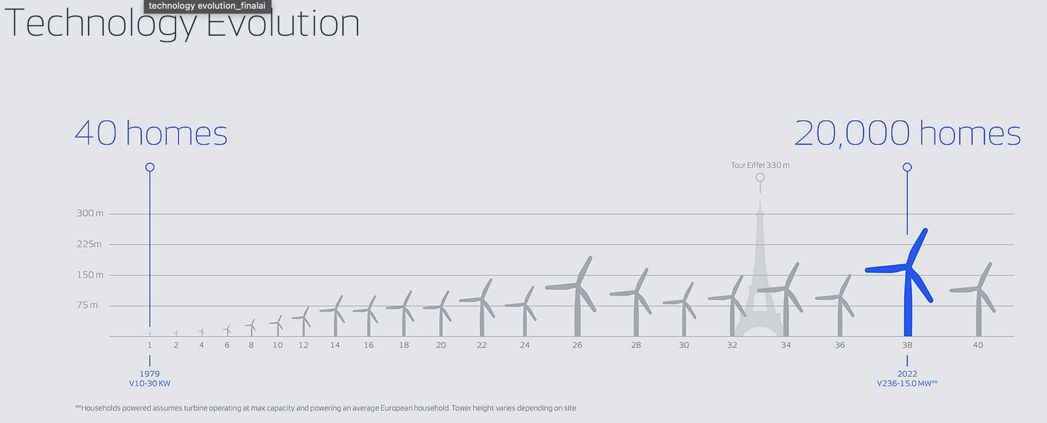

 | Flåte | Class | Main crain capacity tonnes | Hook height (meters) | Turbine installation capacity (MW) | Built/expected deliv
Wind turbine installation vessels (WTIV) | Wind Zaratan | Z-class | 800 | 92 | 9.5 | 2012
 | Wind Scylla | S-class | 1540 | 105 | 12-14mw | 2015
 | Wind Orca | O-class | 1600 | 160 | 15-20 | 2012 | Oppgraderte kranen i Q1 2024 for å kunne ta 20 MW turbin
 | Wind Osprey | O-class | 1600 | 160 | 15-20 | 2013 | Oppgraderte kranen i Q1 2024 for å kunne ta 20 MW turbin
 | Wind keeper | K-class | 2200 |  | 15 | Q3 2025
 | Wind Maker | M-class | 2600 | 174 | 20+ | Q1 2025
 | Wind Mover | M-class | 2600 | 174 | 20+ | Q4 2025
 | Wind peak | P-class | >2600 | >200 | 20+ | 2024
 | Wind Pace | P-class | >2600 | >200 | 20+ | Q2 2025
Foundation installation vessels (FIV) | Wind Ally | A-class | >3000 | >200 | 20+ & up to 6 XL foundations | Q4 2025
 | Wind Ace | A-class | >3000 | >200 | 20+ & up to 6 XL foundations | H2 2026
 | Wind Apex | A-class | >3000 | >200 | 20+ & up to 6 XL foundations | H1 2027

Press releases: |  |  |  |  |  | 2025 guidance:
04.06.25: Styreleder Sohmen-Pao kjøper aksjer for 14,5 millioner, kurs 49,93 |  |  |  |  |  | Revenue | 485 - 525m
30.05.25: Fullfører tilbakekjøpsprogrammet, de kjøpte 395 200 aksjer til kurs 49,92 |  |  |  |  |  | EBITDA | 278 - 318m
29.05.25: Styrelder Sohmen-Pao kjøper aksjer for 46,5 mill, kurs 49,02
26.05.25: Cadeler kjøper tilbake aksjer for 22,5mill
26.05.25: Styrelder Sohmen-Pao kjøper aksjer for 50 mill
22.05.25: Cadeler kjøper sitt 12 jack-up vessel som skal fokusere på O&M segmentet
09.04.25: Styreleder Sohmen-Pao kjøper aksjer
07.04.25: CEO kjøper aksjer
03.04.25: Styreleder Sohmen-Pao kjøper aksjer
01.04.25: Styrelder Sohmen-Pao kjøpe aksjer for 60 mill
01.04.25: CEO og CFO kjøper aksjer |  |  |  |  |  |  |  |  |  | 2024 |  |  |  | 2025 |  |  |  | 2026 |  |  |  | 2027 |  |  |  | 2028 |  |  |  | 2029
28.03.25: Styremedlem Andrea Abt kjøper 6 000 aksjer for 300 000kr |  |  |  |  |  |  |  | Vessel name | Class | Q1 | Q2 | Q3 | Q4 | Q1 | Q2 | Q3 | Q4 | Q1 | Q2 | Q3 | Q4 | Q1 | Q2 | Q3 | Q4 | Q1 | Q2 | Q3 | Q4 | Q1 | Q2 | Q3 | Q4
26.03.25: Tar levering av Wind Pace
28.02.25: Signerner kontrakt for Wind Pace i USA, arbeidet starter Q225 og varer frem til Q126, EUR 75 mill |  |  |  |  |  |  |  | Wind Orca | O-class |  | Moray West |  |  | O&M | Baltic power |  |  |  |  |  |  | Baltyk 2 & 3 |  |  |  | Ocean Winds
07.02.25: Signerner en vessel reservation agreement (VRA) med Ocran Winds for installasjon av turbiner i det pols-baltiske hav. EUR 48-56 mill |  |  |  |  |  |  |  | Wind Osprey | O-class |  | Gode W & Borku |  |  | O&M | He Dreiht |  |  |  | EA Hub 3 |  |  |  |  | EA Hub 2
03.02.25: Signere første kontrakt på nybygget Wind mover som vil starte når fartøyet blir ferdig i Q425 |  |  |  |  |  |  |  | Wind Peak | P-class | Under construction |  |  |  | Sofia |  |  |  |  |  |  | Hornsea 3 |  |  |  |  | Undisclosed
31.01.25: Wind Maker blir det sjette nybygget som blir levert til Cadeler |  |  |  |  |  |  |  | Wind pace | P-class | Under construction |  |  |  |  | USA |  |  |  | EA Hub 3 |  |  | Baltyk |  | Baltica 2
24.01.25: Styrelder Sohmen-Pao kjøper 361 135 aksjer til 57,25 |  |  |  |  |  |  |  | Wind ally | A-class | Under construction |  |  |  |  |  |  |  | Hornsea 3 |  |  |  | Ørsted 4 år |  |  |  |  |  |  |  |  |  |  | To 2030
14.01.25: Styreleder Sohmen-Pau kjøper 943 001 aksjer til 58,85 |  |  |  |  |  |  |  | Wind ace | A-class | Under construction |  |  |  |  |  |  |  |  |  |  |  | EA Hub 2 |  |  |  | Undiclosed |  |  |  |  |  |  | To 2031
20.12.24: CEO kjøper 18 250 aksjer til 63,59 |  |  |  |  |  |  |  | Wind apex | A-class
05.12.24: Trøgda flagger 5 prossa |  |  |  |  |  |  |  | Wind Zaratan | Z-class |  | Yunlin
05.11.24: Cadeler signerer kontrakt med Scottishpower om å transportere og innstallere 64 * 15MW turbiner samtidig som fundament. EUR 360 - 382 mill. Skal starte i 2027 og skal bruke en av A-classene |  |  |  |  |  |  |  | Wind scylla | S-class |  | Revolution Wind |  |  | Undiclosed
01.10.24: Kontrakt med Equinor og Polenergia JV for instalsjon av deres 1440 MW windpark i polsk-baltic hav. Skal starte i 27 EUR120 - 144mill |  |  |  |  |  |  |  | Wind maker | M-class | Under construction |  |  |  |  | Changhua |  |  |  |  |  |  |  | APAC |  |  |  | Reservation agreement
30.09.24: Signerer en VRA i Asia-Stillehavsområde. EUR 200mill |  |  |  |  |  |  |  | Wind mover | M-class | Under construction |  |  |  |  |  |  | Undisclosed |  |  |  | Inch cape
15.07.24: Signerer kontrakt som starter i 29
26.06.24: Kontrakt på installasjon av 72 15MW turbiner, skal bruke M-klasse. EUR 114- 130mill starter i 26 |  |  |  |  |  |  |  | Firm contract
23.05.24: Signerer gigakontrakt verdt inntil EUR 700mill. Kan varierer mellom 400 - 700mill. Kommer til å bruke flere fartøy og oppstart er 27 |  |  |  |  |  |  |  | Assumed options
22.05.24: Cadeler bestiller sitt tredje a-klasse nybygg. |  |  |  |  |  |  |  | Mobilisation and pre-delivery availibility
13.05.24: Signerner en VRA med Equinor og Polenergia. EUR 110 -130 vil starte i 27
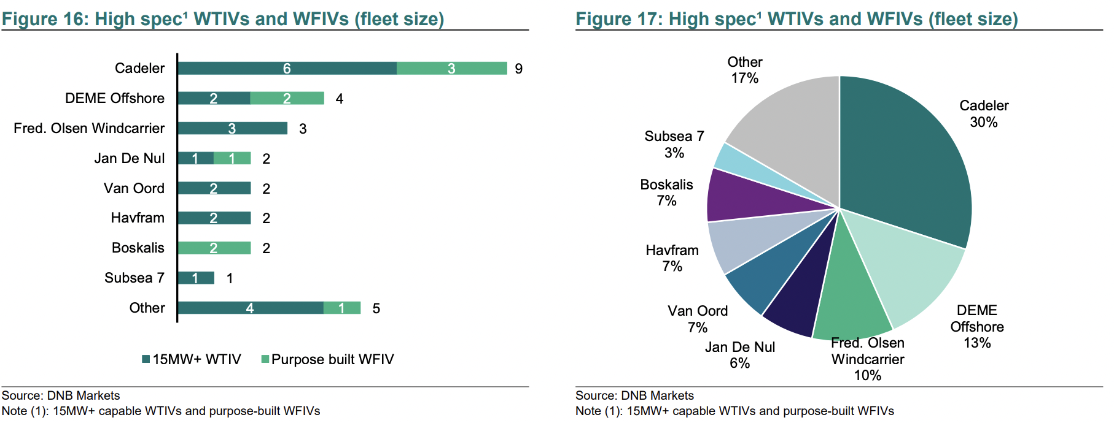
08.04.24: Ørsted og Cadeler signerer langtidskontrakt for leasing av en av A-klasse nybyggene. Avtalen vil betyr at Ørsted sikrer seg et fartøy fra Q127 til 2030.
27.03.24: Wind Scylla signerner kontrakt verdt EUR 75 - 150mill

 |  |  |  |  |  |  |  | High-spec fartøy er mest relevant for installasjon av dette ti-årets vindparker
 |  |  |  |  |  |  |  | Cadeler eier 1/3 av verdens flåte

